Solicitud gráfica
 | Área: | Matemáticas |  |  | Fecha:
 | Grado: | 6
 | Título del tema: | Lógica y teoría de Conjuntos |  |  | ¿Cuaderno de estudio o recurso? | Recurso
 | Editor: | Diana Margarita Gonzalez Martinez |  |  | Motor del recurso | F6

 | Código guión o recurso: | MA_06_01_CO_REC190 | ← Para determinar este código, visite la hoja de Ayuda
 |  |  |  |  | ESPECIFICACIÓN DE ARCHIVOS A ENTREGAR
Núm. | Archivo Shutterstock o ruta en web | Imagen para: | Tipo | Formato | Nombre imagen SMALL | Tamaño imagen SMALL | Nombre imagen ZOOM | Tamaño imagen ZOOM | Descripción | Observaciones
IMG01 | Ver obervaciones | Recurso F6 | Fotografía | Horizontal | MA_06_01_CO_REC190_IMG01.jpg | 800 x 460 px |  |  | La imagen debe ir con un edificio donde muestre hombre y mujeres | 
IMG02 | Ver obervaciones | Recurso F6 | Ilustración | Horizontal | MA_06_01_CO_REC190_IMG02.jpg | 800 x 460 px |  |  | se debe mostrar con diferentes colores y de forma llamativa el anterior grafico
IMG03 | Ver obervaciones | Recurso F6 | Ilustración | Horizontal | MA_06_01_CO_REC190_IMG03.jpg | 800 x 460 px |  |  | se debe mostrar con diferentes colores y de forma llamativa el anterior grafico | 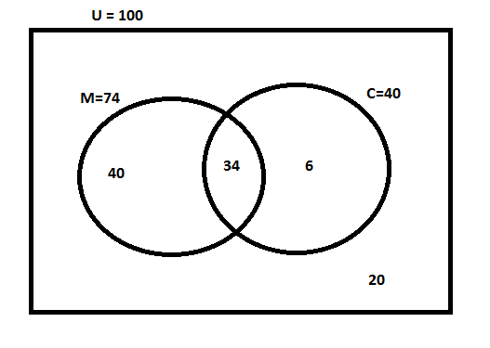
IMG04 | Ver obervaciones | Recurso F6 | Fotografía | Horizontal | MA_06_01_CO_REC190_IMG04.jpg | 800 x 460 px |  |  | Se debe mostrar la imagen de un balón, un videojuego, un carrito y un niño decidiendo cual escoger.
IMG05 | Ver obervaciones | Recurso F6 | Ilustración | Horizontal | MA_06_01_CO_REC190_IMG05.jpg | 800 x 460 px |  |  |  | 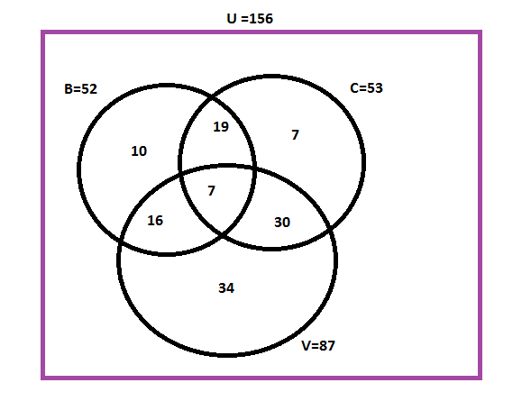
IMG06 | Ver obervaciones | Recurso F6 | Ilustración | Horizontal | MA_06_01_CO_REC190_IMG06.jpg | 800 x 460 px |  |  | Se debe mostrar la imagen de un docente para ambientar el ejercicio | 